Задание 1
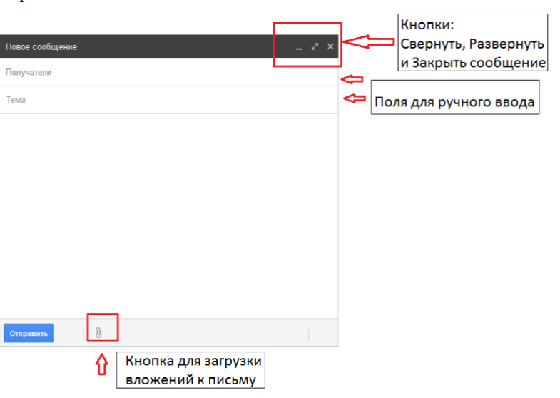
Задание 1
Ваш проект "Реализация онлайн почтового клиента". Нужно описать тест кейсы на функционал: Отправка сообщения. Путь к форме отправки сообщения: нажатие кнопки «Новое сообщение» на панели инструментов. Дизайн с комментариями прилагается.

Задание 2
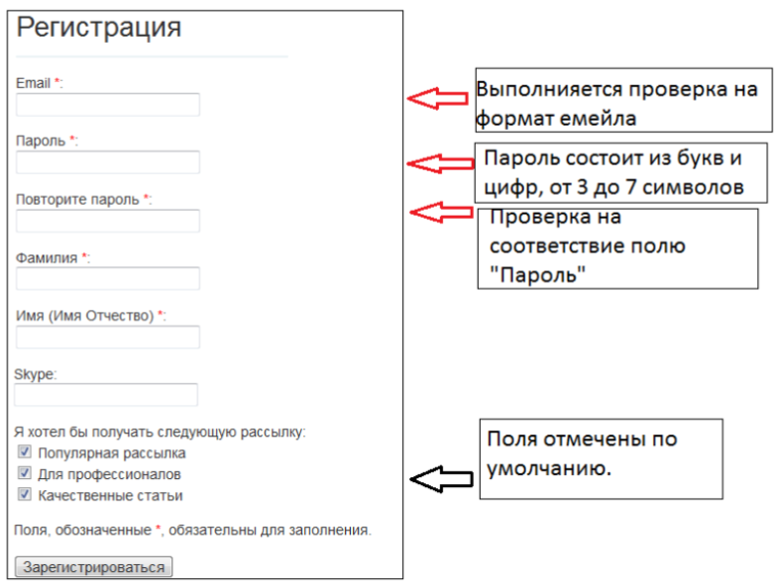
2.
Ваш проект «Реализация системы библиотека». Нужно описать тест кейсы на функционал «Регистрация пользователя». Путь к форме регистрации: главная страничка сайта, кнопка «Регистрация». Дизайн с комментариями прилагается.

Задание 3
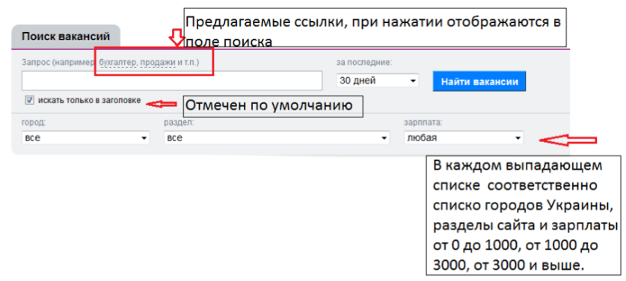
3.
Ваш проект «Реализация системы поиска работы и сотрудников». Необходимо написать тест кейсы на функционал «Поиск вакансии». Путь к форме поиска: главная страничка - кнопка поиск на панели инструментов. Дизайн с комментариями прилагается.

Задание 4
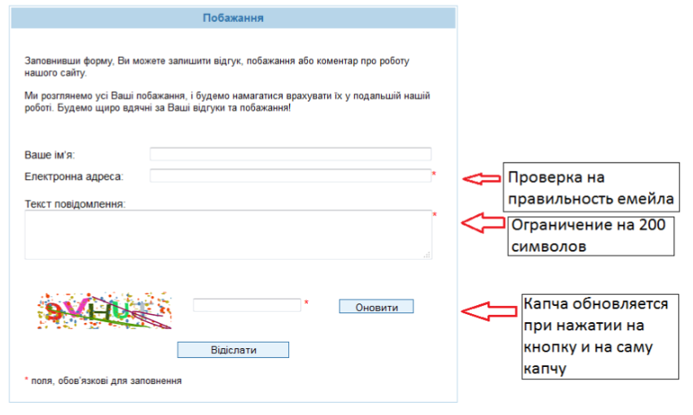
4.
Ваш проект «Реализация сайта университета». Необходимо написать тест кейсы на форму отправки пожелания о работе сайта, которую можно найти пройдя по ссылке «Про нас» с главной странички сайта. Дизайн с комментариями прилагается.

